상품제안서
리빙아트 프로벨라 스텐찬통 3종(1800ml*2개+2500ml*1개) | 상품코드: S45451

 |  |  |  |  |  |  | 02-713-8555 | www.synergygift.co.kr
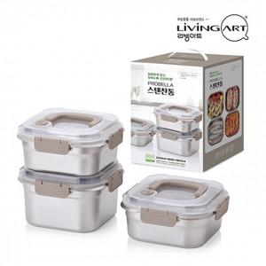

【상세/제작정보】

【인쇄/포장옵션】 | 스티커 / 포장지포장

【공급단가】 | 수량 | 30~ | 100~ | 300~ | 1,000~ | 3,000~
*VAT별도 | 단가 | 15,080원 | 14,260원 | 13,570원 | 13,220원 | 12,990원

【상품 URL】 | https://synergygift.co.kr:443/src/goods_detail.php?gdno=45451

